Transistor BD140
Dipilih karena mampu menghandle arus collector hingga 1500 mA
Datasheet Acuan | BD140
$R_{B}$= $\frac{V_{in}−V_{BE}}{I_{B}}$
Tegangan basis dari pin I/O Atmega (5V)
Tegangan Basis - Emitor
Arus Basis

 |  | Menentukan resistor basis:
Arus total komponen (Arus kolektor) | 300 mA

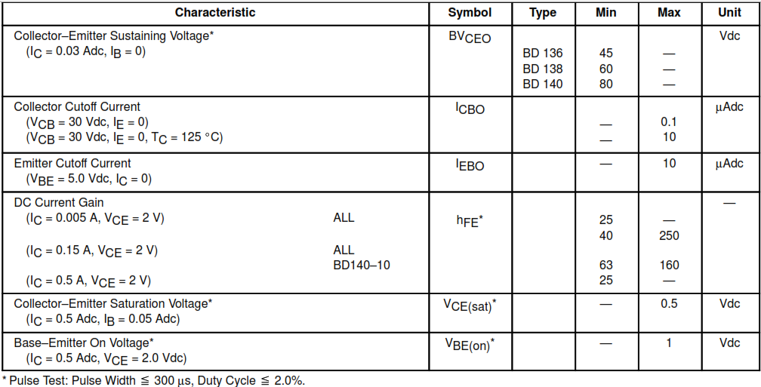
 |  | 1. Menentukan IB

Nilai hfe rendah dipilih untuk memastikan kondisi saturasi saat switching,
 |  | IB | = | IC | = | 300 | = | 12 mA
 |  |  |  | hFE |  | 25

Nilai hfe tinggi digunakan untuk menentukan nilai resistor maksimum
 |  | IB | = | IC | = | 300 | = | 1,875 mA
 |  |  |  | hFE |  | 160

 |  | 2. Nilai resistor Basis

NIlai resistor yang ideal minimum adalah 333,33 Ohm dan maksimum adalah 2133,33 Ohm
 |  | RB | = | Vin - VBE | = | 5 - 1 | = | 4 | = | 333,33 Ω
 |  |  |  | IC |  | 0.012 |  | 0.012

 |  | RB | = | Vin - VBE | = | 5 - 1 | = | 4 | = | 2133,33 Ω
 |  |  |  | IC |  | 0.001875 |  | 0.001875
Nilai resistor yang dipilih untuk diaplikasikan adalah 330 Ohm (di bawah nilai minimum) dengan pertimbangan:
1. Nilai common di pasar
2. Menghasilkan arus basis lebih besar tetapi tidak overcurrent dengan selisih sekitar 0,00012 mA (arus I_{c} yang dihitung saat menggunakan R_{B} minimum yakni sebesar 333,33 Ω)

LM2596 Adjustable
Skema penggunan LM2596 Adjustable untuk 2 step down
Datasheet Acuan |  | LM2596

1. Penentuan nilai Resistor R1 dan R2
$$V_{OUT}=V_{REF}\left(1+\frac{R_{2}}{R_{1}}\right)$$
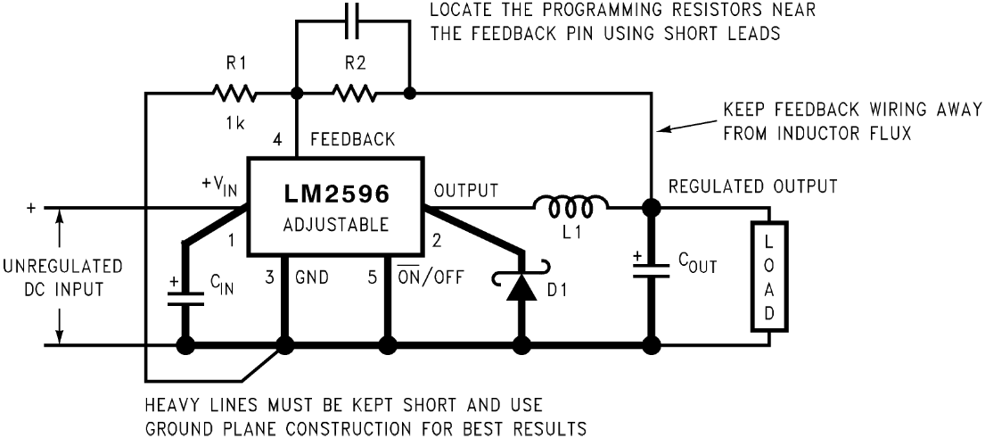

 | PEMILIHAN RESISTOR UNTUK OUTPUT 5V
 | VOUT (V) | VREF (V) | R1 | R2 | R2-1% | R2+1%
 | 5 | 1.23 | 240 | 735.61 | 728.25 | 742.97
 | 5 | 1.23 | 300 | 919.51 | 910.32 | 928.71
 | 5 | 1.23 | 330 | 1011.46 | 1001.35 | 1021.58
 | 5 | 1.23 | 390 | 1195.37 | 1183.41 | 1207.32
 | 5 | 1.23 | 470 | 1440.57 | 1426.16 | 1454.97
 | 5 | 1.23 | 510 | 1563.17 | 1547.54 | 1578.80
 | 5 | 1.23 | 560 | 1716.42 | 1699.26 | 1733.59
Untuk output 5V menggunakan pasangan R1 = 330 Ohm 0,1%
R2 = 1000 Ohm 1%
 | 5 | 1.23 | 680 | 2084.23 | 2063.39 | 2105.07
 | 5 | 1.23 | 820 | 2513.33 | 2488.20 | 2538.47
 | 5 | 1.23 | 1200 | 3678.05 | 3641.27 | 3714.83

 | PEMILIHAN RESISTOR UNTUK OUTPUT 7,5V
 | VOUT | VREF | R1 | R2 | R2-1% | R2+1%
 | 7.5 | 1.23 | 240 | 1223.41 | 1211.18 | 1235.65
Untuk output 7,5V menggunakan pasangan R1 = 390 Ohm 0,1%
R2 = 2000 Ohm 1%
 | 7.5 | 1.23 | 300 | 1529.27 | 1513.98 | 1544.56
 | 7.5 | 1.23 | 330 | 1682.20 | 1665.37 | 1699.02
 | 7.5 | 1.23 | 390 | 1988.05 | 1968.17 | 2007.93
 | 7.5 | 1.23 | 470 | 2395.85 | 2371.90 | 2419.81
 | 7.5 | 1.23 | 510 | 2599.76 | 2573.76 | 2625.75
 | 7.5 | 1.23 | 560 | 2854.63 | 2826.09 | 2883.18
 | 7.5 | 1.23 | 680 | 3466.34 | 3431.68 | 3501.00
 | 7.5 | 1.23 | 820 | 4180.00 | 4138.20 | 4221.80
 | 7.5 | 1.23 | 1200 | 6117.07 | 6055.90 | 6178.24

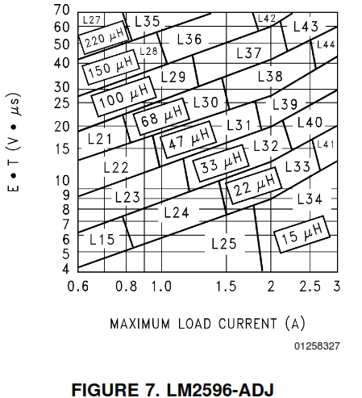
2. Penentuan Induktor L1
 | Menentukan Tegangan Induktor x Konstanta Mikrosekon
$$E•T=(V_{IN}−V_{OUT}−V_{SAT})•\frac{V_{OUT}+V_{D}}{V_{IN}−V_{SAT}+V_{D}}•\frac{1000}{150 kHz}(V•μs)$$

Nilai Inductor L1 untuk tegangan output 5V dan 7,5V adalah 47μH
 | Vin | Vout | Vsat | VD | freq (kHz) | ExT
 | 12 | 5 | 1.16 | 0.5 | 150 | 18.883009994
 | 12 | 7.5 | 1.16 | 0.5 | 150 | 15.70840682

4. Penentuan COUT dan CFF
 | Keadaan: | Tegangan output di bawah 10 V
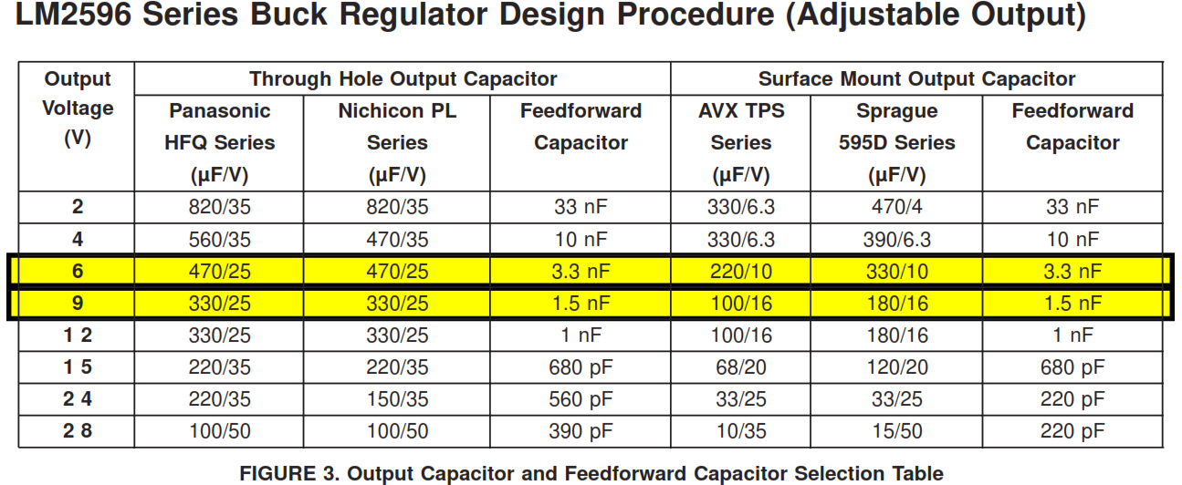

Pasangan C_{OUT} dan C_{FF} untuk V_{OUT} 5 V adalah 470uF/25V dan 3,3 nF

Pasangan C_{OUT} dan C_{FF} untuk V_{OUT} 7,5 V adalah 330uF/25V dan 1,5 nF

 |  |  |  | VOUT | COUT | CFF
 |  |  |  | 5 V | 470 uF / 25 V | 3,3 nF
 |  |  |  | 7,5 V | 330 uF / 25 V | 1,5 nF

5. Penentuan CIN
 | Ketentuan
 |  | Material | Aluminium atau Tantalum
 |  | ESR | Low
 |  | Voltage rating | 1,5 x V input maximum

